상품제안서
코스텐 접이식스텐컵(6단) | 상품코드: F11197

 |  |  |  |  |  | 02-412-0044 | www.easy1.co.kr
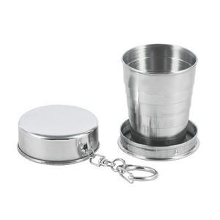

【상세/제작정보】 | 기본수량 미만 인쇄비 30,000원

【인쇄/포장옵션】 | 실크 / 포장지포장

【공급단가】 | 수량 | 200~ | 1,000~ | 2,000~ | 4,000~
*VAT별도 | 단가 | 3,380원 | 3,250원 | 3,130원 | 3,000원

【상품 URL】 | https://easy1.co.kr:443/src/goods_detail.php?gdno=11197

